EJERCICIO 4
4.- | Si al lanzar 80 veces una moneda se obtienen 45 caras, ¿se puede aceptar que la moneda está trucada, con un nivel de significación del 5 % ?

 | n | 80
 | hat(p) | 0.5625
 | p | 0.5
 | alpha | 0.05 | hat(p) |  | p = 0.5 | p = 0.5625
 | z | -1.9599639845 | 0.5625 | más menos | -0.10956531757 | -0.12326098227
 | I Inferior | 0.45293468243
 | I Superior | 0.67206531757

5.- Intervalo de confianza para $p$con nivel de confianza $\left(1−α\right)$
$$\left({\hat{p}−Z}_{α/2}\sqrt{\frac{p(1−p)}{n}};\hat{p}+Z_{α/2}\sqrt{\frac{p(1−p)}{n}}\right)$$

EJERCICIO 5
5.- | Una de las últimas encuestas sobre los candidatos a las elecciones de Diciembre del 2005, dice que la candidata Bachelet obtiene un 49% de las preferencias. Se adjunta ficha metodológica. Construya un intervalo de 95% de confianza para la estimación de la encuesta. Interprete. ¿Corresponde el error muestral de la ficha técnica al calculado por usted?
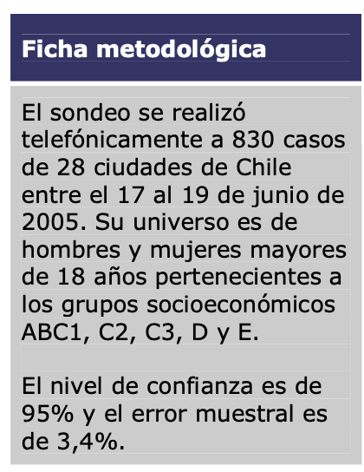

 | A.- Intervalo de 95% de confianza para la estimación de la encuesta.

 | 0.46

 | p | 0.49 | z | -1.9599639845
 | n | 830
 | error muestra | 0.034
 | i inferior | 0.45599113228 |  |  | Si es el mismo
 | i superior | 0.52400886772
 | ic | -0.034008867718

